상품제안서
캐릭터 만년형 미니달력 점착메모지 | 상품코드: S41746

 |  |  |  |  |  |  | 02-713-8555 | www.synergygift.co.kr
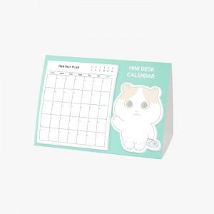 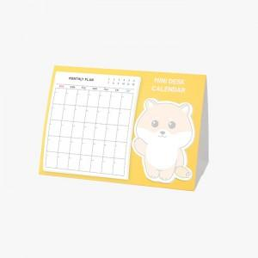 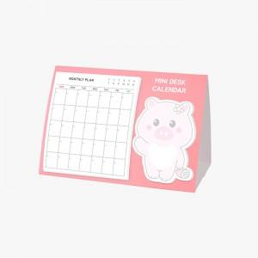

【상세/제작정보】

【인쇄/포장옵션】 | 표지 칼라+내지 4도 / OPP(비닐)

【공급단가】 | 수량 | 1,000~ | 3,000~ | 5,000~ | 10,000~ | 20,000~
*VAT별도 | 단가 | 1,350원 | 1,240원 | 1,160원 | 1,080원 | 1,060원

【상품 URL】 | https://www.synergygift.co.kr:443/src/goods_detail.php?gdno=41746

